Página1
Category | Label | Value | Category | Label | Value | Category | Label | Value
BUG ID | ID Number | #1 | BUG ID | ID Number | #2 | BUG ID | ID Number | #3
 | Name | Requisição para uma matrícula sem colocar o X-API-KEY no header do postman. |  | Name | Requisição para uma matrícula com pagamentos atrasados. |  | Name | Requisição para uma matricula bolsista 50% e retorna campos não preenchidos,vazio.
 | Reporter | Railan Ibraim |  | Reporter | Railan Ibraim |  | Reporter | Railan Ibraim
 | Submit Date | 2024-06-04 |  | Submit Date | 2024-06-04 |  | Submit Date | 2024-06-04
 | Summary | Faço uma requisição para qualquer matricula sem passar o X-API-KEY no header deveria retornar um json com uma mensagem, até retorna, porém com outro tipo de mensagem. |  | Summary | Faço uma requisição para a matricula:5566778 que se encontra com pagamentos em atraso,deveria ter um retorno de status code 409, mas ele me retorna 200 OK. |  | Summary | Faço uma requisição para a matricula:1113499 que seria para um bolsista 50% a mesma está retornando campos não preenchidos,vazio.
 | URL | http://localhost:8080/v1/matriculas/{numero_da_matricula |  | URL | http://localhost:8080/v1/matriculas/5566778 |  | URL | http://localhost:8080/v1/matriculas/1113499
Bug overview | Screenshot |  | Bug overview | Screenshot |  | Bug overview | Screenshot | 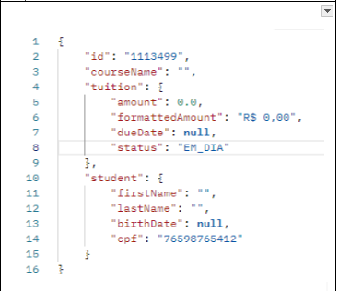
Environment | platform | Windows | Environment | platform | Windows | Environment | platform | Windows
 | Operating system | Windows 10 |  | Operating system | Windows 10 |  | Operating system | Windows 10
 | Browser | Postman |  | Browser | Postman |  | Browser | Postman
Bug details | Steps to reproduce | Faça uma requisição colocando um número de matrícula qualquer e observe o retorno do json. | Bug details | Steps to reproduce | Faça uma requisição colocando a matrícula 5566778 e observe o retorno do status code. | Bug details | Steps to reproduce | Faça uma requisição colocando a matrícula 1113499 e observe os campos do json.
 | Expect result | JSON: { "mensagem": "A API Key informada é inválida!" } |  | Expect result | Status: 409 |  | Expect result | "id": "1113499", "courseName": "qualquer coisa",
 | Actual result | Invalid API Key |  | Actual result | Status: 200 OK |  | Actual result | "id": "1113499", "courseName": "",
 | Description | / |  | Description | / |  | Description | /
Bug Tracking | Severty | BAIXO | Bug Tracking | Severty | ALTO | Bug Tracking | Severty | ALTO
 | Assigned to | / |  | Assigned to | / |  | Assigned to | /
 | Priority | BAIXO |  | Priority | ALTO |  | Priority | ALTO
Notes | Notes | / | Notes | Notes | / | Notes | Notes | /

